工作表1
与龙共舞表带 订单编号：0370
渠道代理： | 总务（崔先生）
下单内容： | 品牌/皮料/颜色： | 20*18*115*75/ 针扣/ 本色线/ 无Logo/ 底皮参照图片/ 弯针/
 | 工艺/Logo： | 手缝 / 无
下单日期： | 2019-01-21
预计出货日期： | 2019-01-26
其他备注：
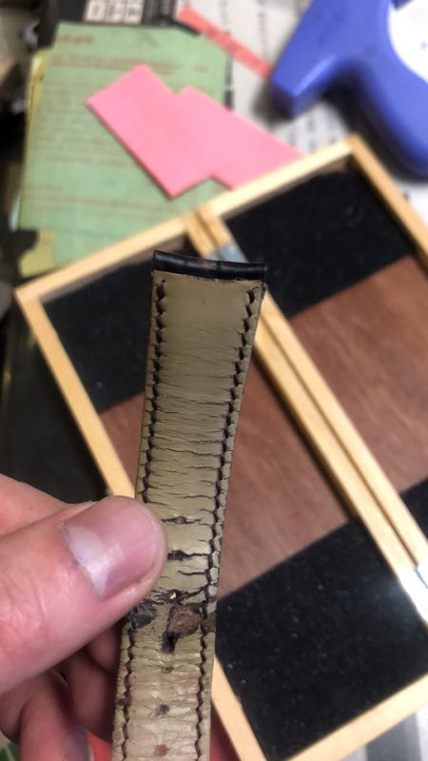 参考图片： |  |  | `

